1.0竞品listing分析
案例 | https://www.amazon.com/Rechargeable-Flashlights-Dimmable-Daylight-Waterproof/dp/B0B8YL44JP/ref=zg_bsnr_21222469011_sccl_2/145-5061427-2843113?th=1
竞品信息 |  | 信息分析 | 策略总结
链接属性 | 两个SKU，颜色变体 | 1，变体主题是颜色主题，缩略图展示图片跟直观 2，类目变体基本都是颜色/数量组合变体。 | 基于同一个产品主题的多变体策略，不仅可以从颜色，尺寸，材质，数量等维度，还可以从人群作为切入口（比如女性、儿童、老人、同性恋人群等等）
标题 | LED Camping Lantern, Rechargeable Flashlights with 1000LM, Dimmable Battery Powered Camping Lights, Daylight Warm Light 8 Modes, 4400mAh Power Bank, Portable Waterproof Tent Light for Hiking, Survival | 精准关键词Camping Lantern，Flashlights ，Camping Lights+属性词LED、Rechargeable、Dimmable Battery Powered、1000LM、+功能定位词 | 功能多属性产品，标题有核心关键词、属性词，卖点，适用场景，根据词频统计，核心词都有布局，对于流量的提升有帮助。
 | LED Camping Lantern, Rechargeable Flashlights with 1500LM, Dimmable Battery Powered Camping Lights, Daylight Warm Light 8 Modes, 4400mAh Power Bank, Portable Waterproof Tent Light for Hiking, Survival | 光照强度：1500LM和1000LM，颜色 ：绿色和橘红色的差别。
橱窗图 | 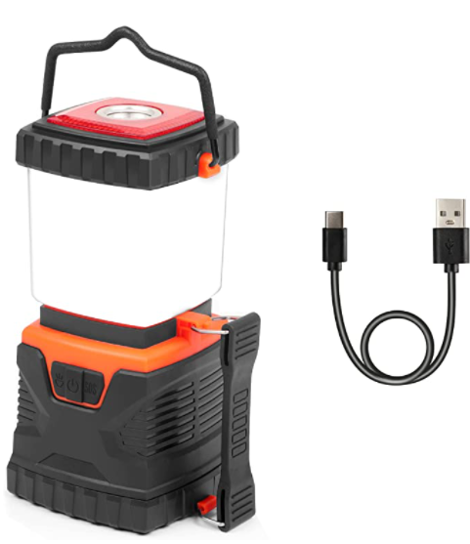 | 主图展示产品可以充电，有提手，但是这个主图感觉很一般，不知道的可能以为是破壁机（另外一张图展示产品是可以给手机充电的） | 首图是影响用户点击，橱窗图是影响用户转化，排序的重点是考虑用户的决策过程： 1，首图要突出产品最核心的卖点：看起来很大，有提手，可以给手机充电。 2，第二张图展示产品的卖点展示：功能很多 3，第三张展示产品卖点：防水+防雪+防摔。 4，第四张展示产品尺寸参数：并且标注三个提手，很方便悬挂和提握。 5，第五张和第六张展示配件产品功能参数：记忆功能和和可以给手机充电。 6，第七张图片和第八张图片：展示产品的三个提手、应用场景。 7. 视频展示产品的卖点和多功能。 整套橱窗图的顺序设计让用户感觉到产品的卖点很多，功能也很多，图片和五行并不对应，也缺少了材质说明，比如：为什么选择这种材质，这种材质有什么优势？（以及有的卖家考虑手机用户，图片尺寸使用1000*1600像素的）
 | 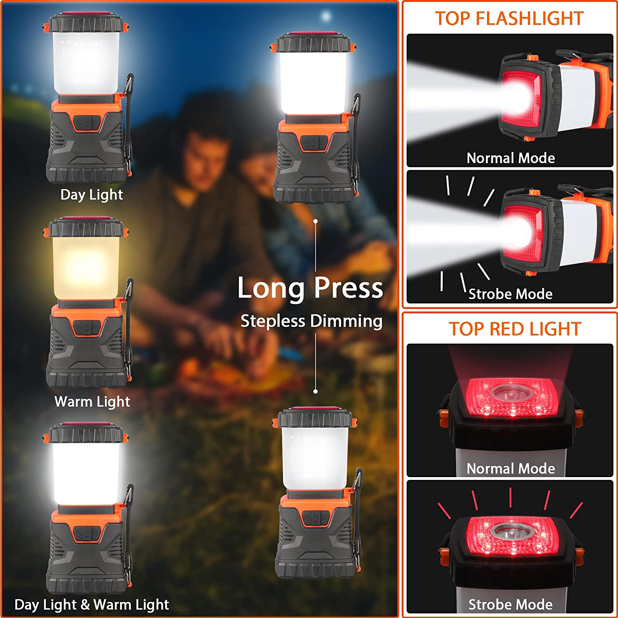 | 第二张图是卖点展示：展示可以调节冷色/暖色灯光，长按可以调节亮度，顶部可以作为手电筒，还可以作为应急闪光灯。
 | 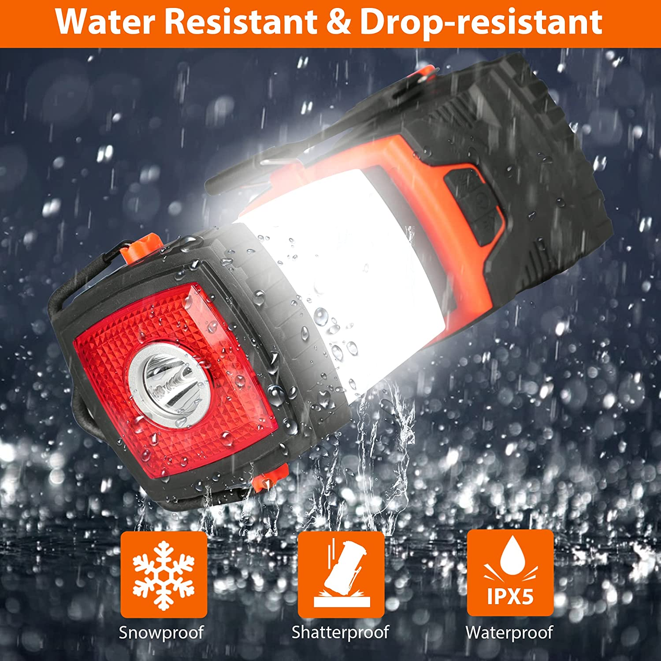 | 第三张图展示卖点，防水+防雪+防摔。
 | 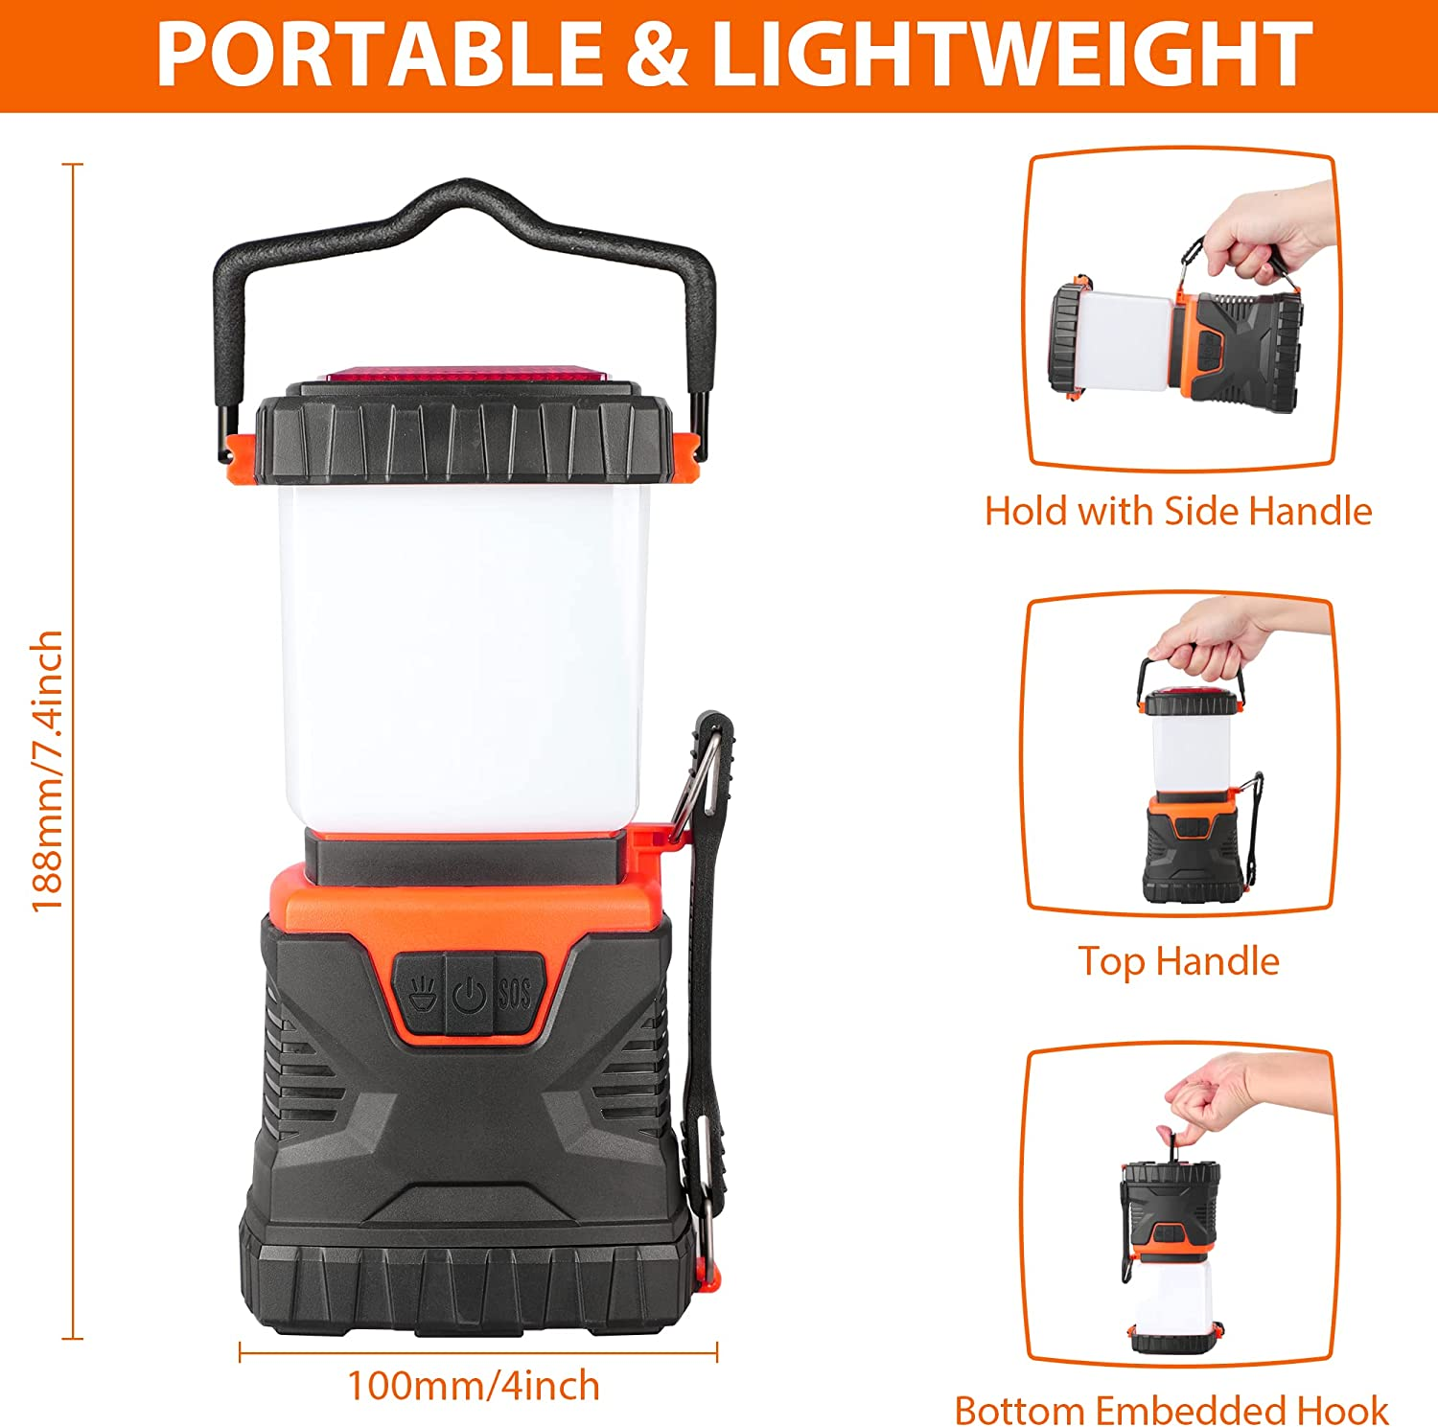 | 第四张图展示产品尺寸，并且标注有三个提手。
 | 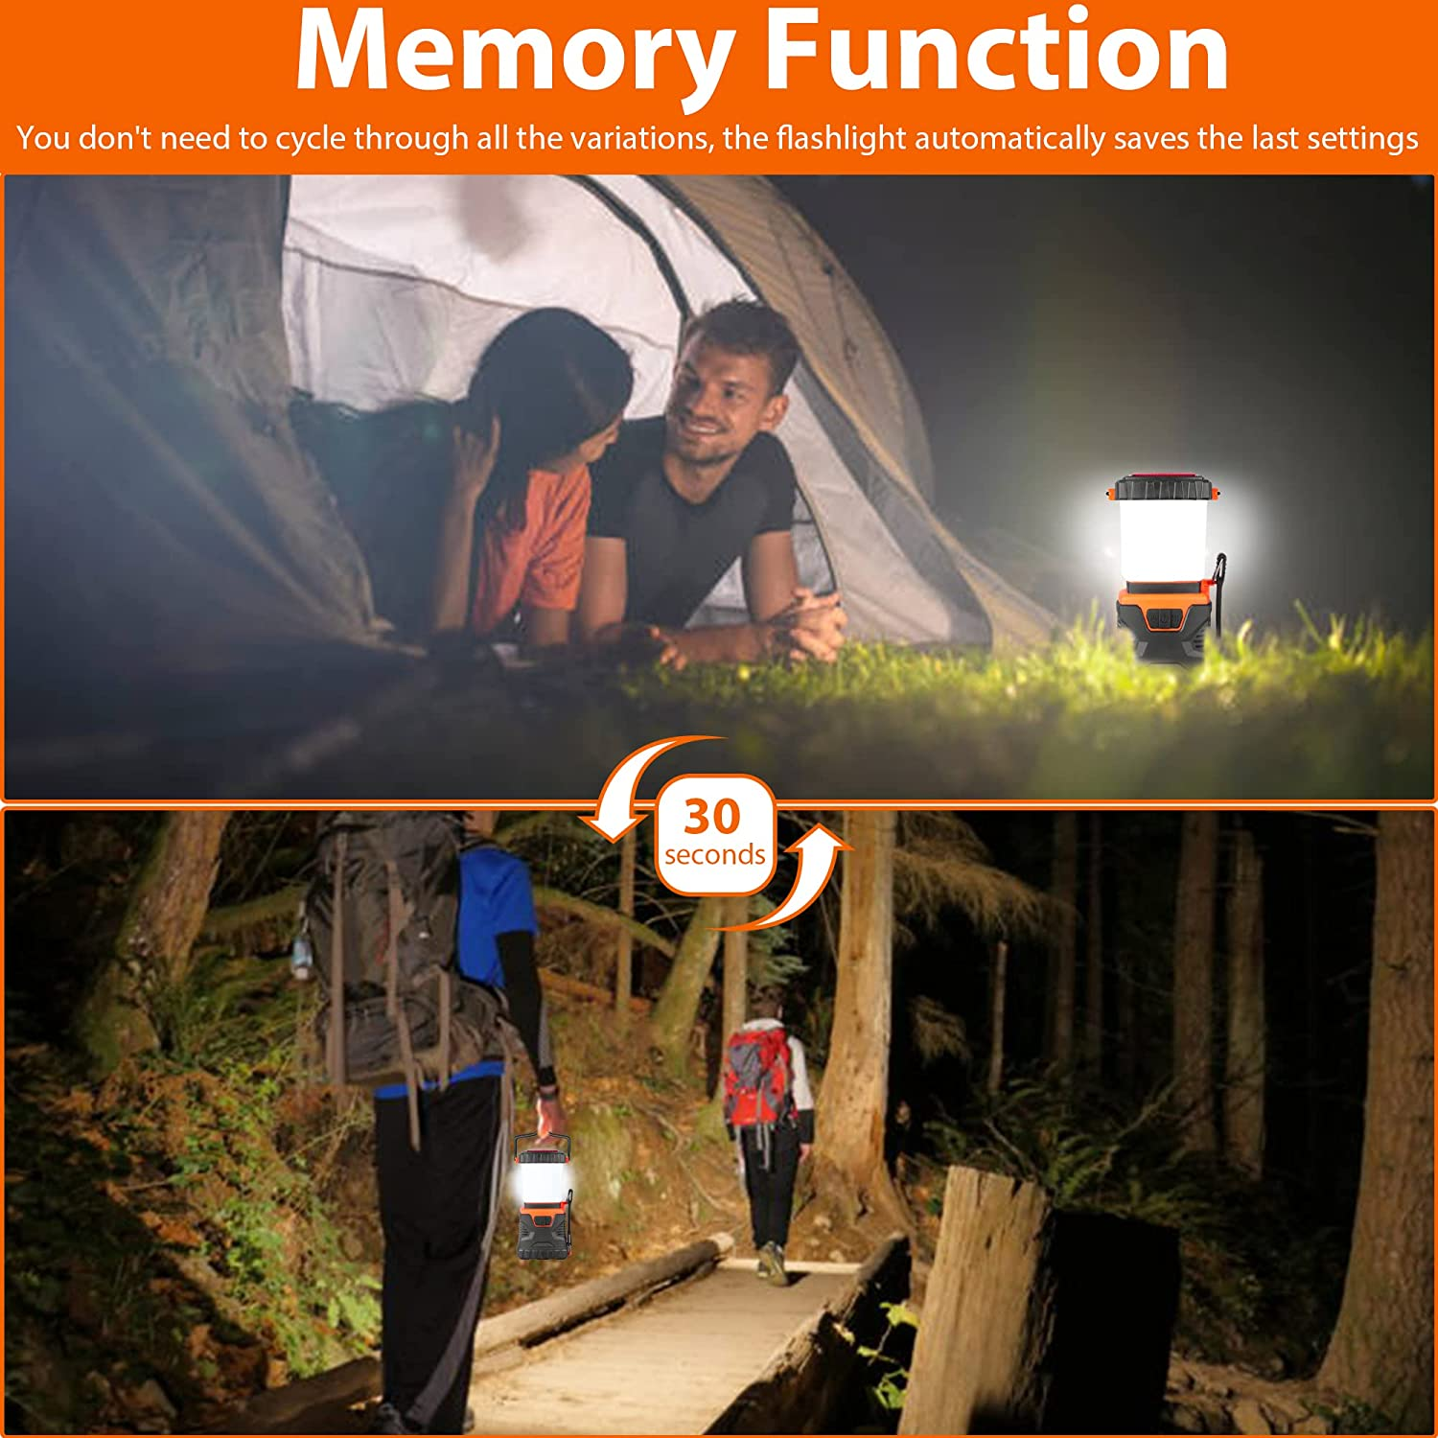 | 第五张图展示产品有灯光记忆功能
 | 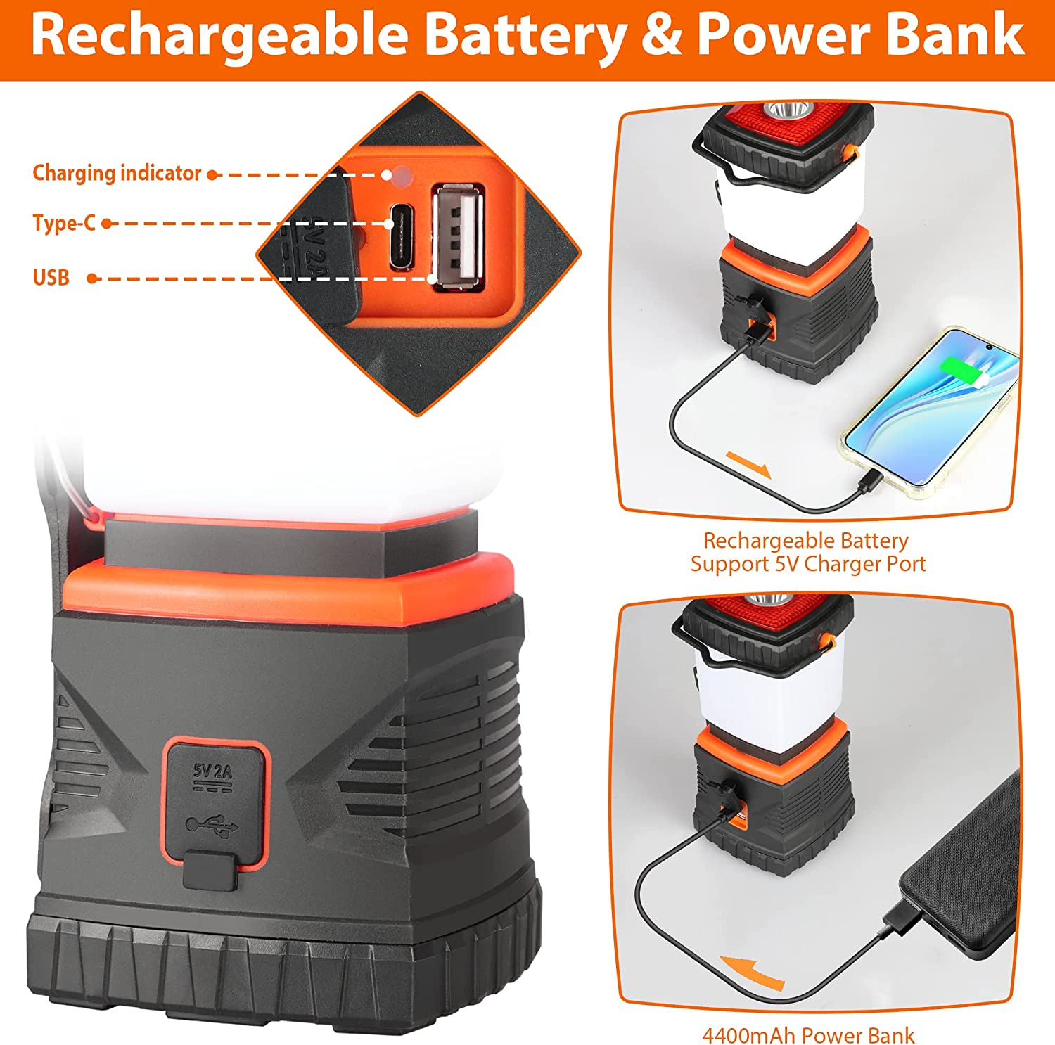 | 第六张图展示产品充电口（输入/输出口）、以及可以作为小型的移动电源。
 | 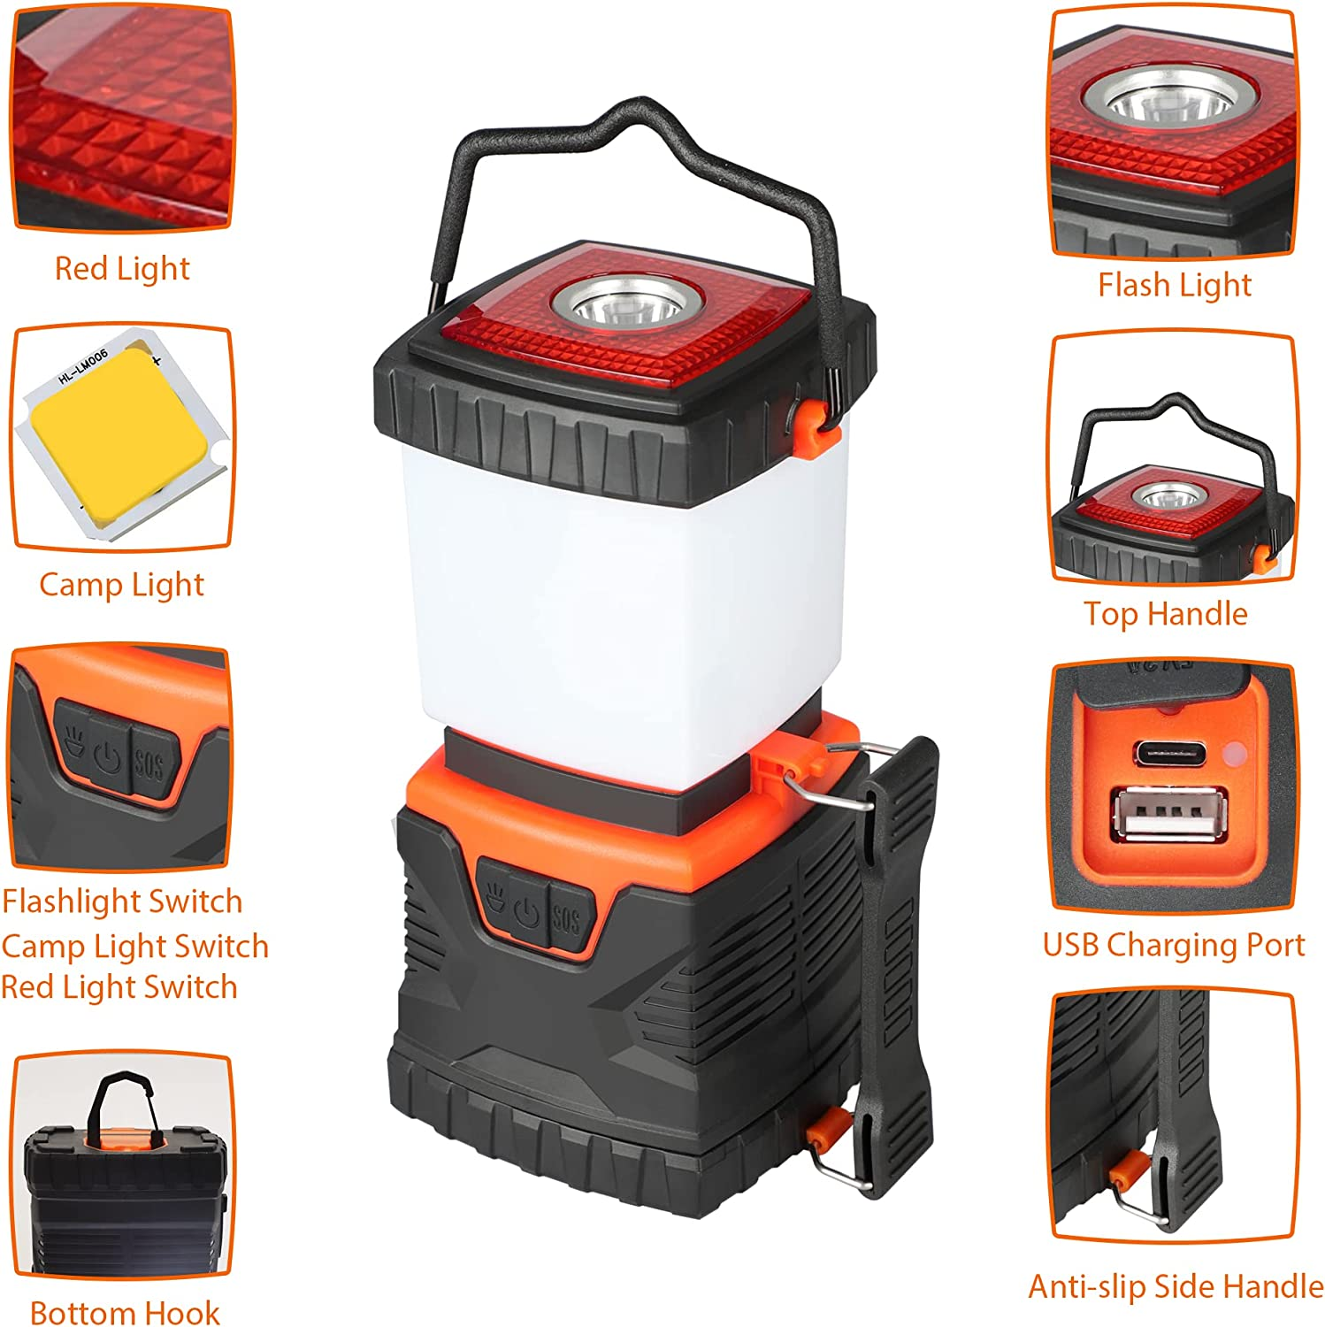 | 第七张图为产品的提手位置展示，共有三个提手。
 | 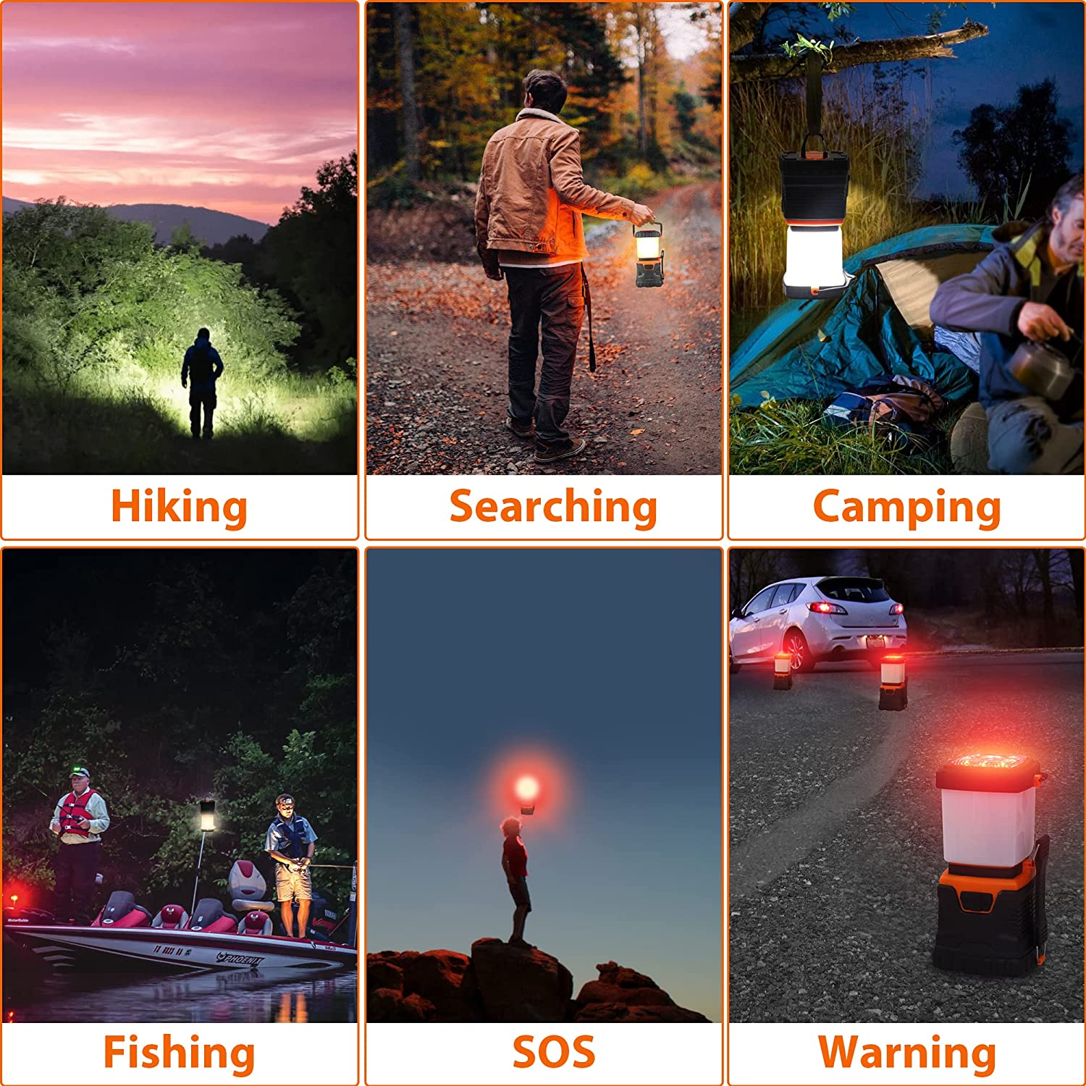 | 第八张图是产品的使用场景图：徒步旅行，野营，找人，野钓，SOS，以及作为路面警示灯。 视频是产品的卖点展示：防水，很好悬挂，便携，灯光有冷光/暖光，头部可以作为手电筒，闪光灯，应急灯；并且可以作为小型移动电源。
五点分析 | 【Dimmable High Lumens Flashlight & 8 Modes】 The camping lantern comes with 8 modes: The side light with cool white, warm white, combined light. The top light with white light( high/low/strobe), strobe red light(fast/slow). Not only as a light with 360° beam angle, provide you a full range of lighting in the dark, but also as a warning in an emergency, you can give out an SOS signal. Short press to change modes. Long press to adjust brightness up to 1000 lumens, suitable for home, emergencies. | 可调节高流明手电筒和8种模式，可以作为手电筒，发射SOS信号，360°光束，卖点很足。 | 五点是用户认知产品的核心区域，包括： 1，产品的核心价值 2，产品的核心功能/卖点 3，产品的核心适用场景 4，产品的核心适用人群 5，产品的情感价值 五点的核心： 1，让用户快速的了解产品的核心卖点 2，感知用户的决策心理，层层递进引导消费 3，对产品的受众群体生活文化熟悉 4，产品的价值延申，包括主题，人群，场景 5，关键词定位精准，文案可读性高，尤其是情感属性的内容
 | 【Memory Function】The hand-free light automatically saves the last settings, you don’t need to cycle through all the variations, you'll always be under comfortable lighting and without frequent adjustments. The led tent lantern lamp needs time to remember the setting, please keep more than 30 seconds. | 产品拥有记忆功能，自动保存上次设置。
 | 【USB Rechargeable & 4400 Capacity Power Bank】Built-in rechargeable batteries, energy-efficient camping lamp can be charged via regular 5V USB charging cable (included), more convenient and eco-friendly than other lanterns which need AA batteries. The camping gear light can also serve as a 4400mAh power bank to charge android, ios and other smart devices in emergency. This rechargeable flashlight is rated to last up to 12h, perfect for power outage, earthquake, survival kit and other purposes. | 可充电，并且可以作为移动电源给手机充电。可以续航12小时。
 | 【IPX5 Water Resistan & Drop-resistant】 Constructed with durable ABS material and IPX5 waterproof design, the LED light lantern can provide enough durability and water resistance whenever or wherever you go. The military-grade material and compact structure with good crash resistance can effectively prevent damage from the collision and drop. The IPX5 waterproof rating and the rubber cover of the USB port can easily resist rainy weather and fierce outdoor challenges. | 军工级材质，防水，防摔，防雪。
 | 【Lightweight Portable & Slip-proof Handle】There is a hook on the top and a built-in handle at the base of this high lumens flashlights that can hang the tent light upside down to get better light when lighting up a big area. Easy to hang on backpacks, tent or tree branches to free your hands. It can also be hung high for help in case of emergency. With a built-in handle on side, you can carry the light-weighted lantern as a flashlight to take anywhere. | 便携防滑把手，非常方便悬挂和携带。
 | 【Wide Application & Quality Assurance】The camping lanterns battery operated is not only a reliable lighting equipment for camping, hiking, fishing, boating, exploring, car repairs, power outages, survival and more, but also help light up your patio or backyard during winters! A perfect gift for parents, kids, lovers or friends. Every Bobkid Lantern comes with an extended 12-month warranty. Please feel free to contact us, we are always here for you. | 应用很广，质量保障，并且增加了可以作为礼物送人。
A+详情描述分析 | 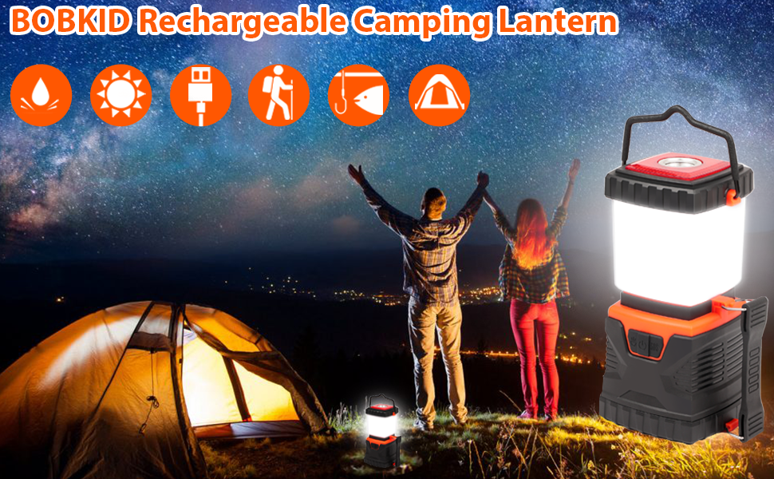 | 突出产品主题——适合野营，背景是一对情侣深夜在山顶拥抱黑暗的世界 ，旁边是温馨的帐篷和野营灯。 | A+详情描述主要的功能是补充产品相关信息和延申产品价值，在更多关键词文字来表达产品相关信息的同时，也通过场景式的表达和用户产生情感共鸣，提高决策效率，A+的内容核心： 1，对于产品的功能参数通过更多的文字补充，用户跟全方位的认识产品 2，通过用户最熟悉的场景或物体提高用户对产品的熟悉和亲和度，降低信任成本 3，整体的风格和产品细节都要提高品牌质感和充分表达情感价值，引发用户共鸣，增加产品综合价值 4，A+可以模仿在自建站上做的不错的卖家，文案，应用场景图等等。
 | 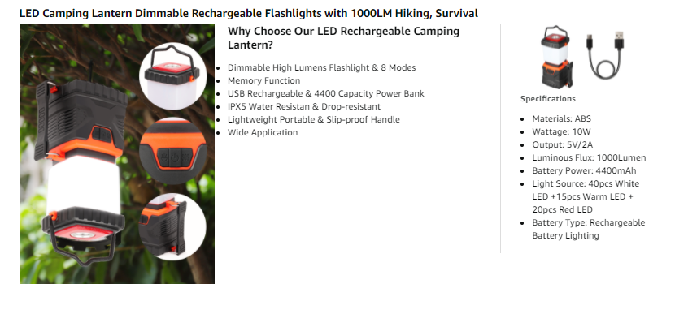 | 产品把手很多，便于悬挂；右边展示产品的基础参数。
 | 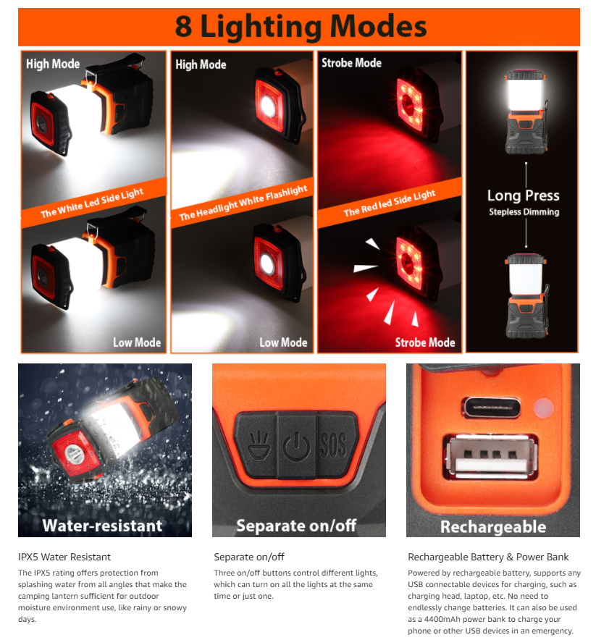 | 展示产品细节和卖点，进一步强调五点和图片的产品卖点，让用户跟全面的了解产品的相关信息
 | 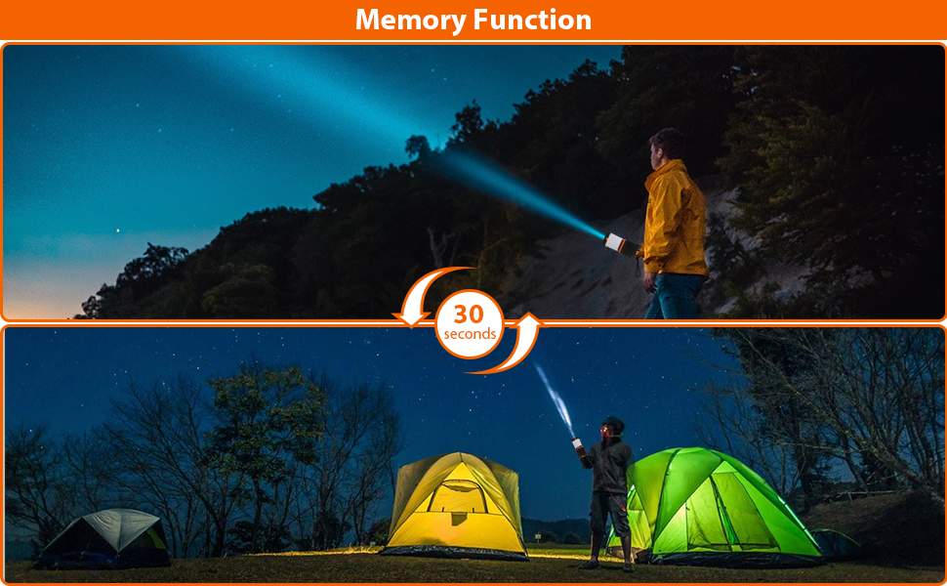 | 记忆功能，再次强调产品的卖点——记忆功能。
 | 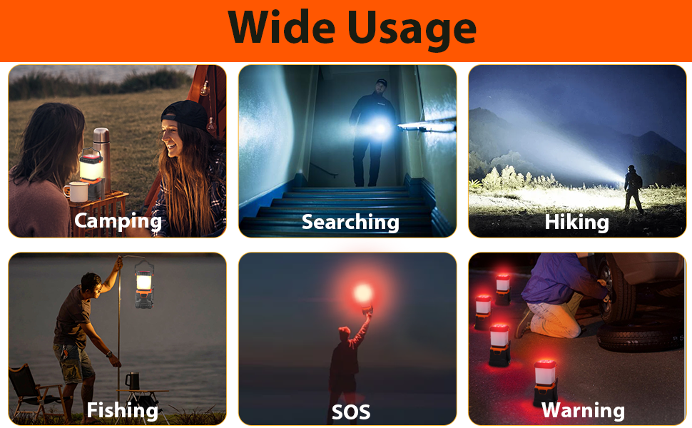 | 展示产品应用场景，和五行以及第八张图对应。

QA分析 | 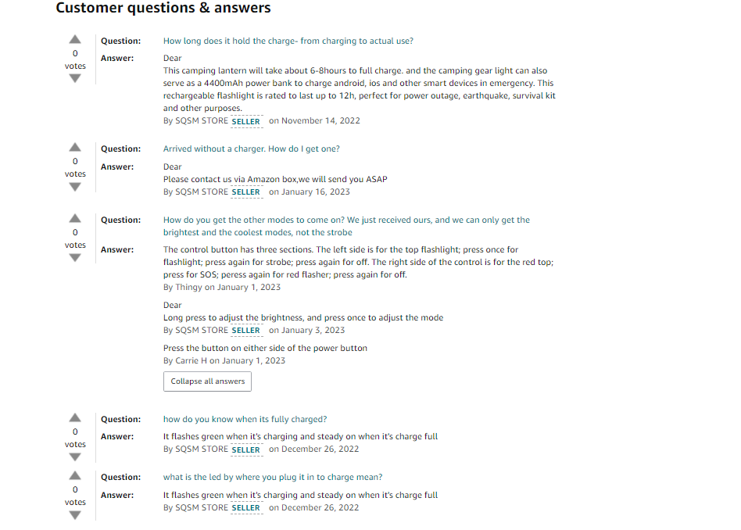 | 上架时间22.9.29号，上架144天，结合后面运营策略，这个卖家在流量增长的时间上，根据QA回复的时间，没有布局好QA，结合店铺另外的一个露营灯链接，该卖家的细节处理的不是很好。 | QA对转化是有一定的影响的，提前调研好竞品的QA，结合销售和推广计划，在适当的节点做几个QA，最好是视频A。

评论分析 | 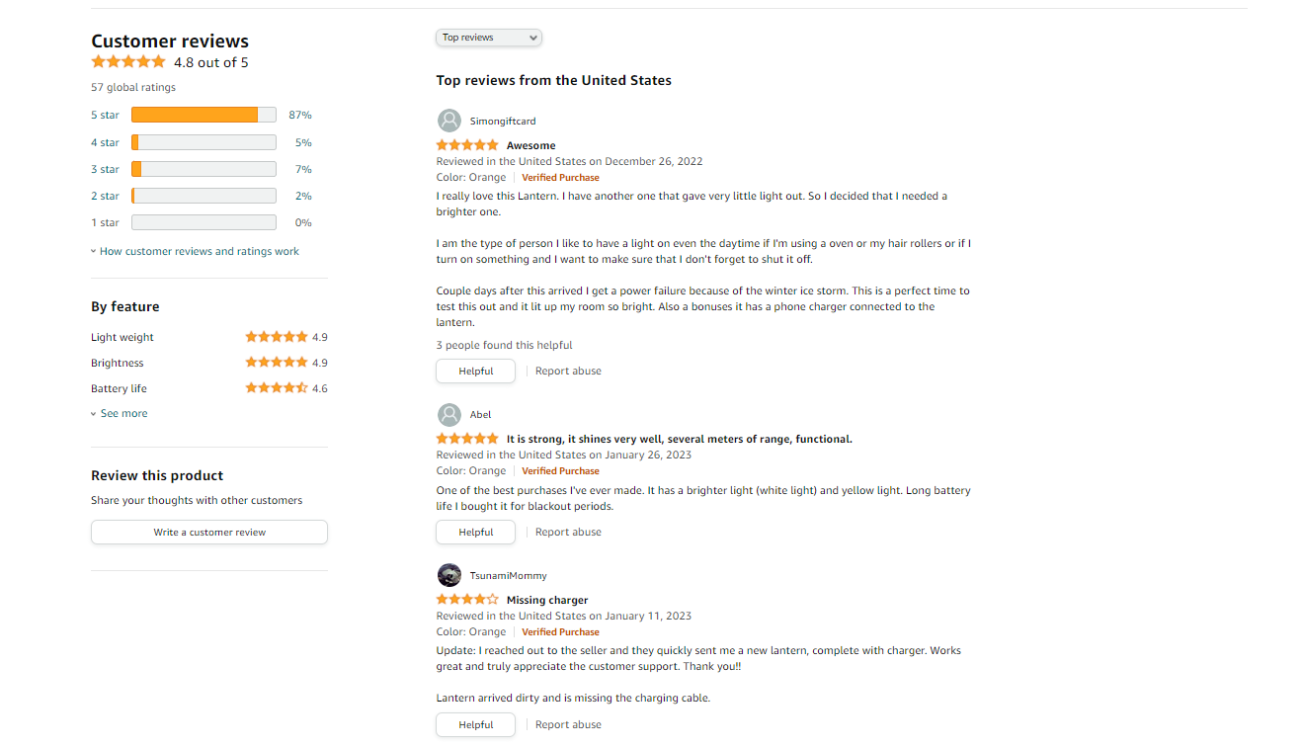 | 综合评分4.8分，VP评论一个，VINE评论一个，视频评论一个。 | 唯一的一个4星VINE的时间是11.2号（keepa显示评分4.7是在Vine评论前台显示的时候），后面应该是运营把VINE给关了，评论数量增长很慢，这个店铺的评论策略大概率是白帽获取的。

2.0产品理解和选择
主题 | 内容 | 内容展示 | 内容分析 | 策略总结
产品参数 | 外观 | 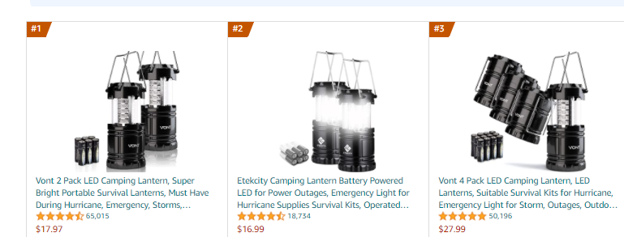 | 电池款/充电款； 多功能/单一功能； 塑料材质/金属材质； 单个装/多个装； 黑色/混色； 价格区间； 灯光可调/固定流明； 是否带风扇 太阳能 悬挂方式 | 根据市场现有产品的不同产品属性选择自己的切入点。
 | 颜色 | 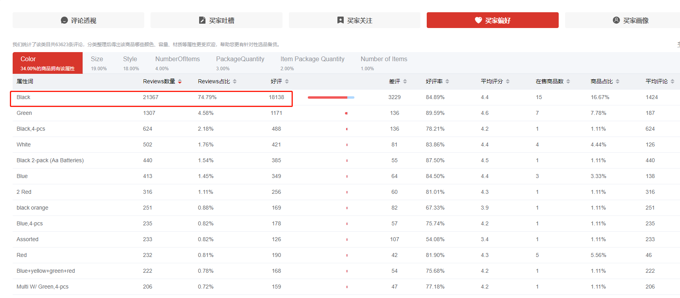 | 黑色的销量最多，通过核心关键词gifts for dad的搜索结果页显示，热销和排序靠前的黑色系列产品非常多 | 通过社交渠道，找到颜色热度较高的产品。通过站内核心关键词的热销产品对比，确认相关颜色产品的市场占比来分析热销属性
 | 配件 | NO
 | 包装 | NO
卖点分析 | 核心卖点 | 电池款/充电款； 多功能/单一功能； 塑料材质/金属材质； 单个装/多个装； 黑色/混色； 价格区间； 灯光可调/固定流明； 是否带风扇 |  | 产品的卖点定位是影响用户决策的核心因素，我们需要思考： 1，用户需要这个产品做什么？ 2，用户选择这个产品的需求是什么？ 3，用户为什么会买这个产品？ 4，用户还有哪些需求需要被满足？ 5，产品的使用人群是谁？消费人群是谁？决策差异是什么？
 | 核心功能 | 电池款/充电款； 多功能/单一功能； 塑料材质/金属材质； 单个装/多个装； 黑色/混色； 价格区间； 灯光可调/固定流明； 是否带风扇
 | 核心服务 | 12个月质保
 | 核心价值 | 电池款/充电款； 多功能/单一功能； 塑料材质/金属材质； 单个装/多个装； 黑色/混色； 价格区间； 灯光可调/固定流明； 是否带风扇
 | 核心场景 | 野营，户外，海边，晚间聚餐等等
 | 核心人群 | 不限
成本结构 | 产品价格 |  价格集中在22.99-28.99之间 |  | 通过分析成本结构理解产品的利润空间，规划销售成本和推广策略，同样理解了竞争对手的财务状况，更有针对性的实施市场竞争策略
 | FBA配送费 | 包装体积是22*12*12cm，重量是580g，FBA配送费是5.51美金
 | 包装尺寸
 | 产品采购成本 | 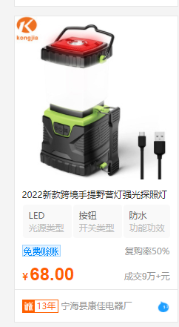

产品毛利润分析
产品信息 | 包装信息 |  |  |  | 产品成本 | 头程运费 | 销售价格 | 亚马逊佣金 | FBA配送费 | 毛利润 | 毛利润率
 | 长cm | 宽cm | 高cm | 重量g | RMB | RMB | USD | USD | USD | USD | %
 | 22 | 12 | 12 | 580.6 | 60 | 8.709 | 23.99 | 3.5985 | 5.51 | 5.0659285714 | 21.12%

3.0品牌分析
主题 | 内容 | 内容分析
品牌 | bobkid
品牌注册信息 |  | 注册时间和店铺的上线时间间隔很久，品牌不是根据产品规划来注册的，目前商标信息和店铺前台信息一致（注册人和目前持有人不一致，品牌做过转让）。
亚马逊店铺信息 | 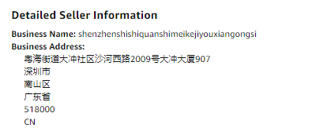 | 亚马逊账号是公司信息，公司是在品牌注册之后注册的，所以品牌应该是转让过的，结合店铺目前做过最久的链接是21年12月25号。应该是多账号布局或者小卖家。后续从供货商那边打探到，这家应该还有一个品牌——Wsky，销量也不是很多， | 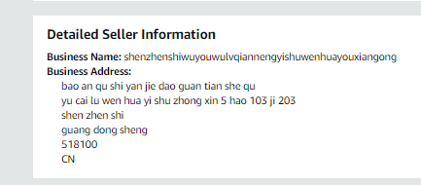
公司企业信息 | 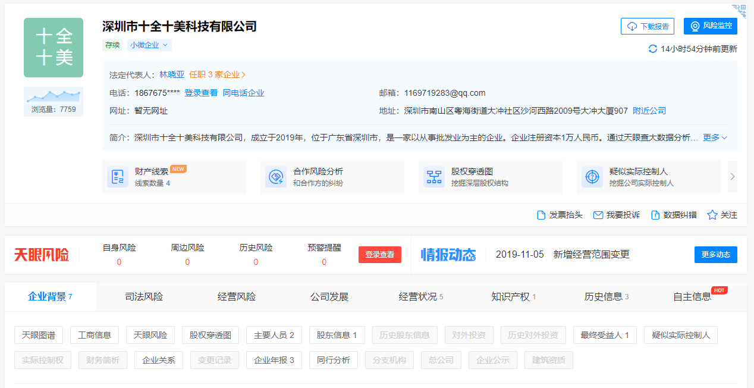
品牌定位 | Adapter plugs; Aerials; Cell phone cases; Cell phones; Electric navigational instruments; Global positioning system (GPS); Headphones; Inverters; Keyboards; Photographic cameras; Rechargeable batteries; Smart watches; Tablet computers; USB cables for cellphones; Video monitors; Cabinets for loudspeakers; Computer cursor control devices, namely, computer mouse; Monopods used to take photographs by positioning a smartphone or camera beyond the normal range of the arm; Mouse pads; Protective films adapted for smartphones. | 品牌注册类目信息能了解品牌布局的品类，未来的产品方向
品牌关联分析 | 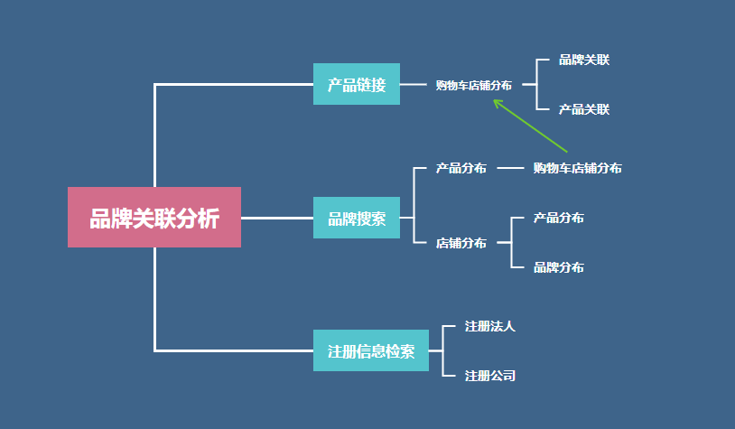 | 品牌关联分析能了解竞争对手的市场布局架构和产品架构以及销售模式。（有一家上海店铺的一个产品和这个卖家相似，但是运营风格，Listing风格，推广风格，和这家完全不一样，因此，认为这家店铺是普通的小卖家）
品牌官网 | 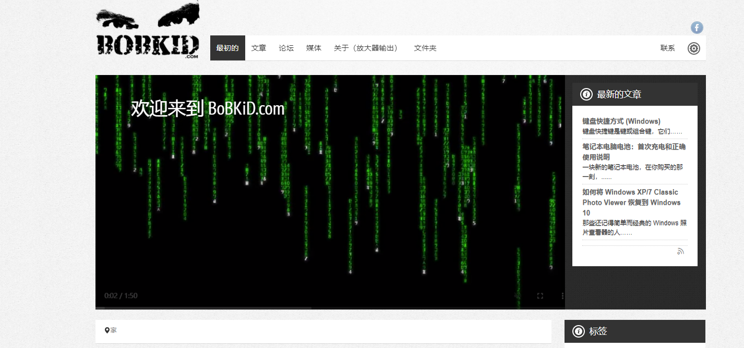 | 该品牌有注册官方网站，但是信息和这个卖家完全不符合，应该是被别人注册了，网站上在做一些其他的东西，域名是2020-04-14被买走，而店铺目前最早的链接是21.11.25号上架的，品牌布局意识很弱。
品牌社交渠道 |  | 社交渠道包括：FACEBOOK, instagram,youtube,外链，通过SNS渠道品牌检索和ASIN外链查询，这家店铺没有做过站外，并且店铺主力链接也没有做站外这些。社交渠道也没有搞。
产品定位 | 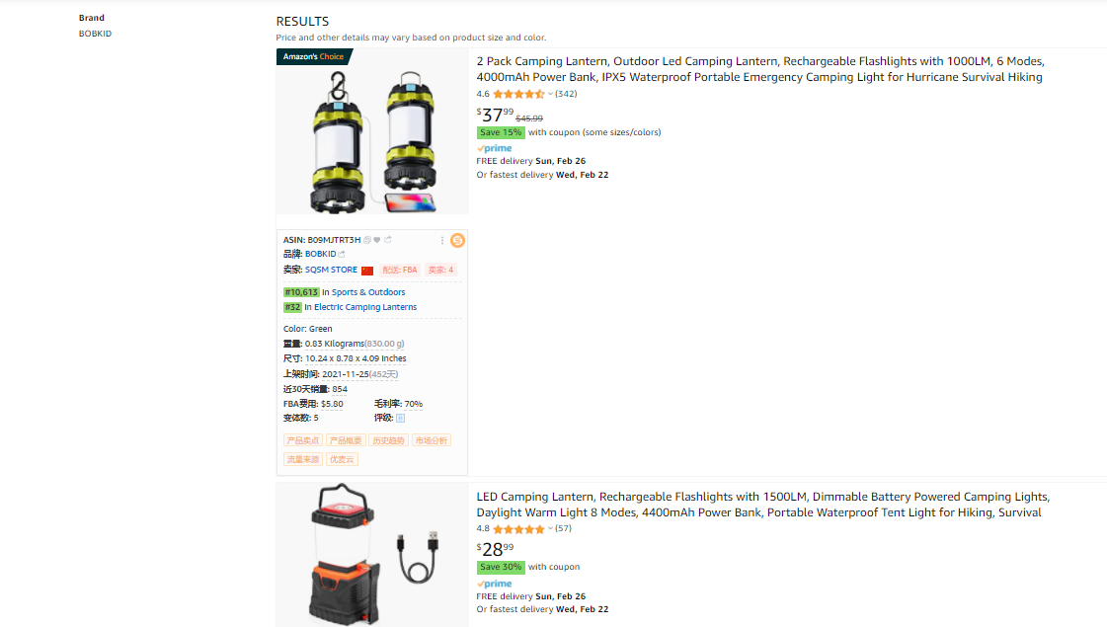 | 基于垂直供应链，做露营灯的卖家。 | 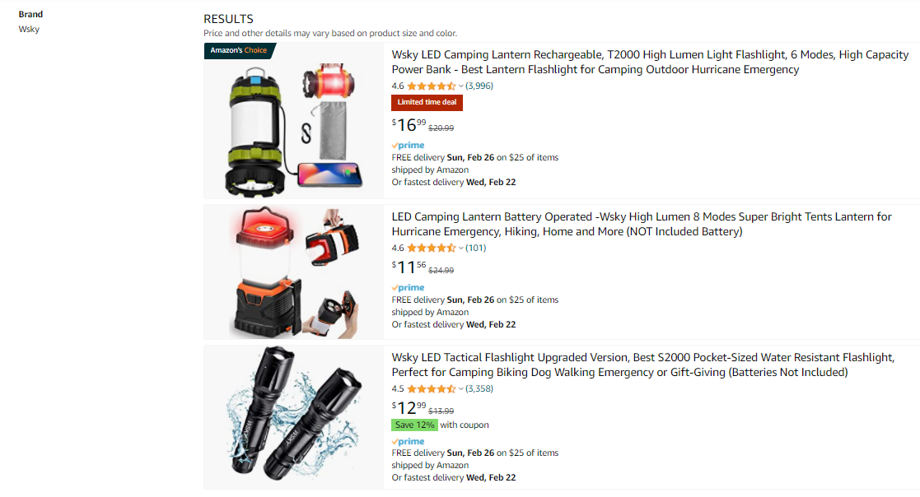

4.0产品背调
主题 | 内容 | 内容分析 | 策略总结
产品背调 | 用户反馈搜集 | https://www.pinterest.com/ | pinterest是一个综合图片搜索引擎，包含SNS渠道，独立站，购物网站信息集合
 | 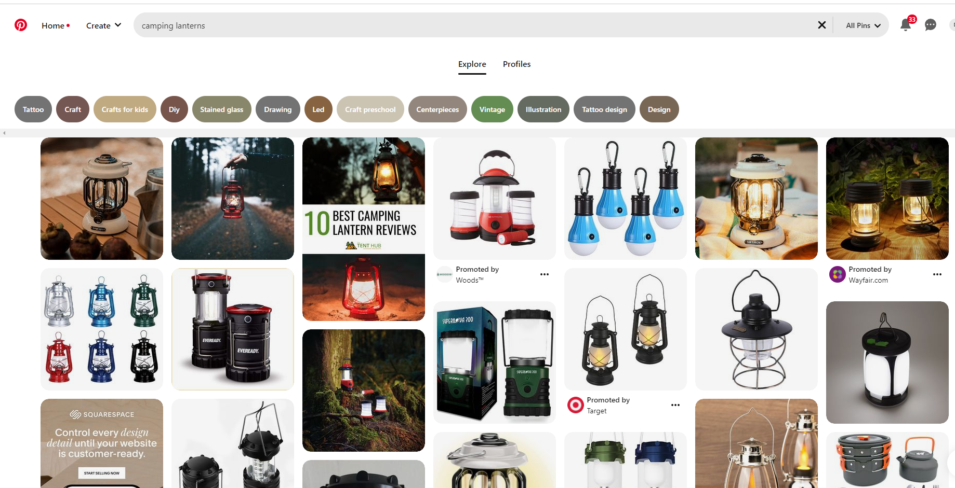 产品使用场景 | 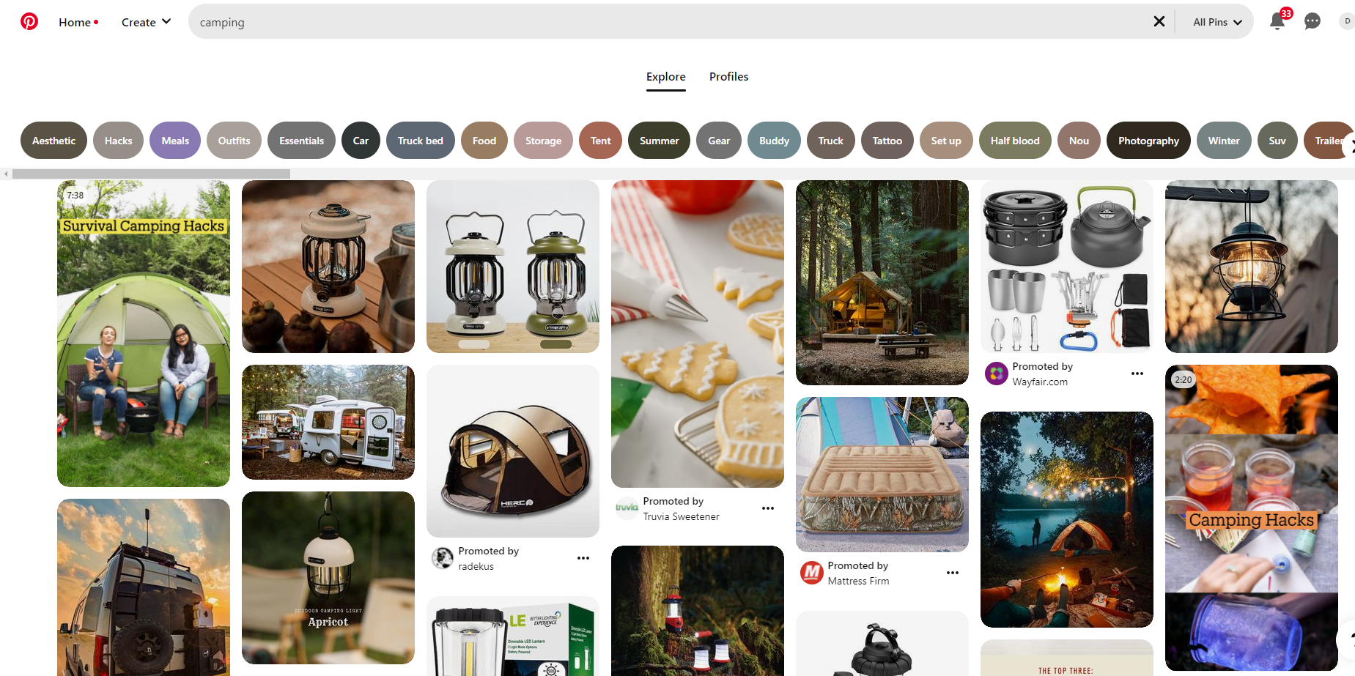 | 露营和露营灯在SNS渠道的信息主要是各个独立销售网站的产品图，用户分享比较少，我们主要能挖掘到的价值是网站对于产品的宣传广告语内容，作为我们listing或者POST的素材来源。
 |  |  | 露营灯的使用场景分享都是户外活动，所以listing的核心场景定位：它也非常适合户外和露营使用，如夜晚聚餐、徒步探险、居家旅游、海滩郊游或夜钓。
 | 产品使用人群 | 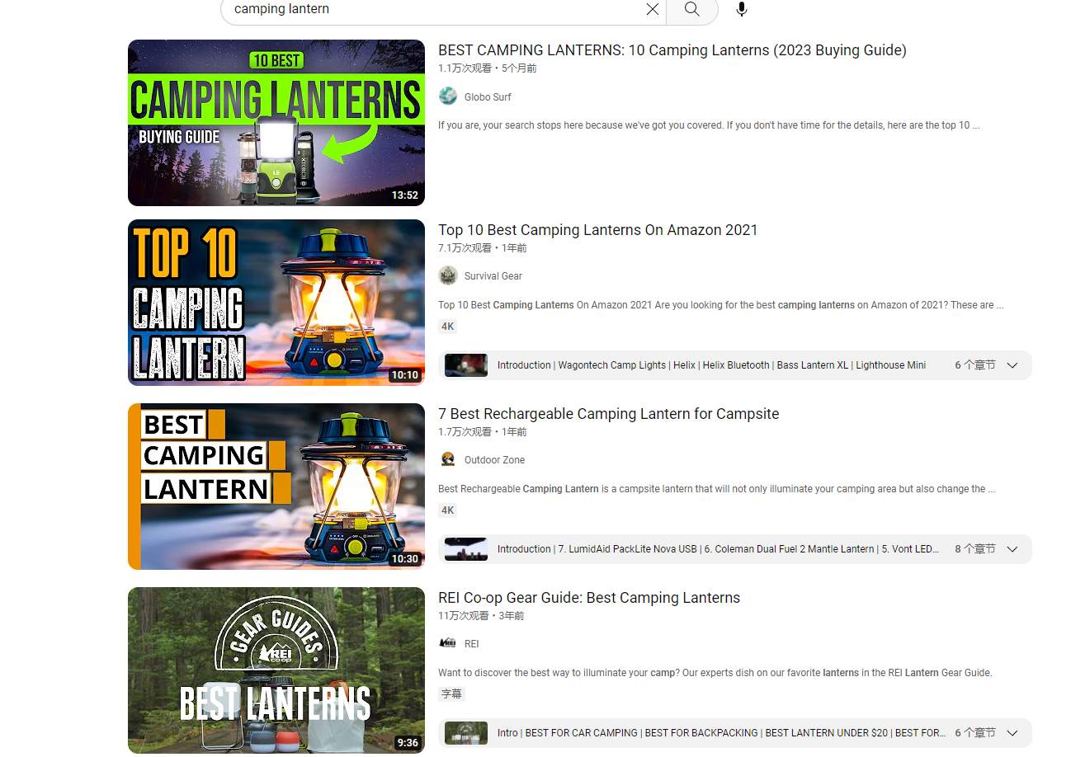 | 使用人群是野营爱好者，年龄24-40区间的人数最多，结合Youtube分析，热度和播放量不是很高。
 | 内容营销 | 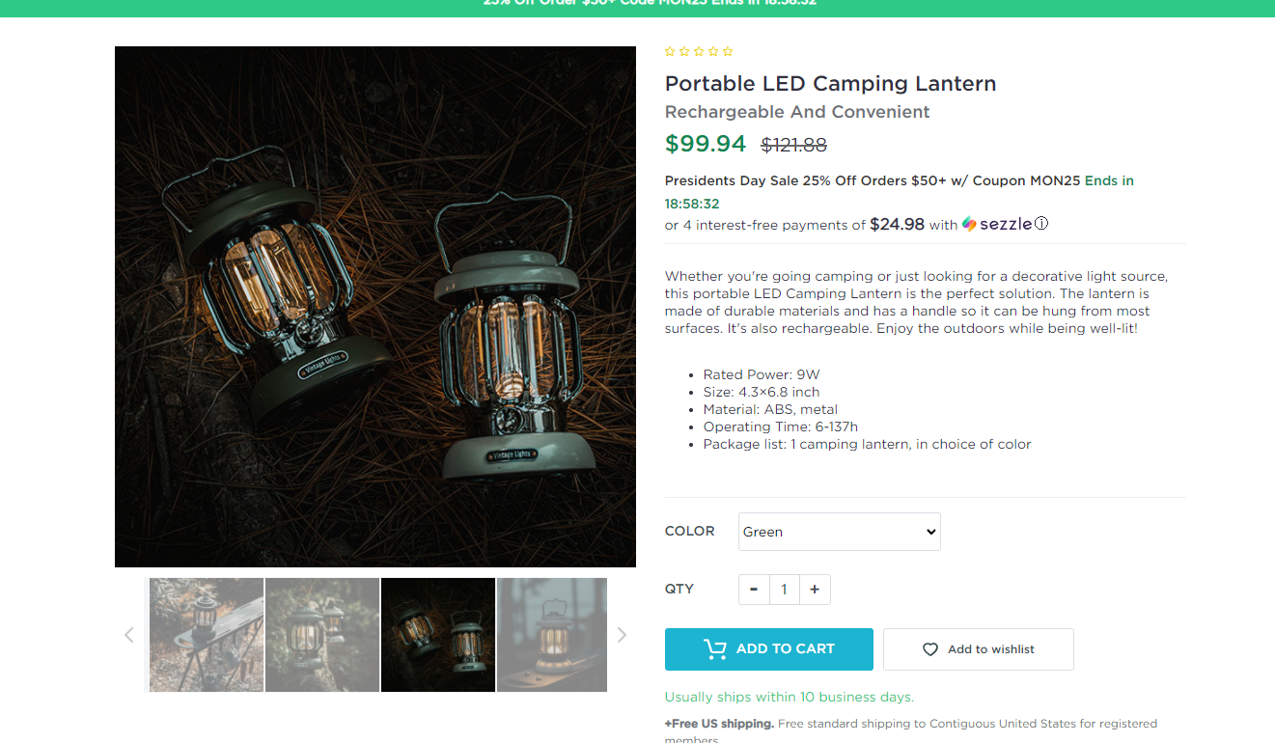 | 通过国外的露营相关产品网站或者垂直产品独立站，学习他们的内容营销，优化产品本地化描述，独立站对于消费人群的文化更了解，尤其是情感价值相关的内容。
 |  | 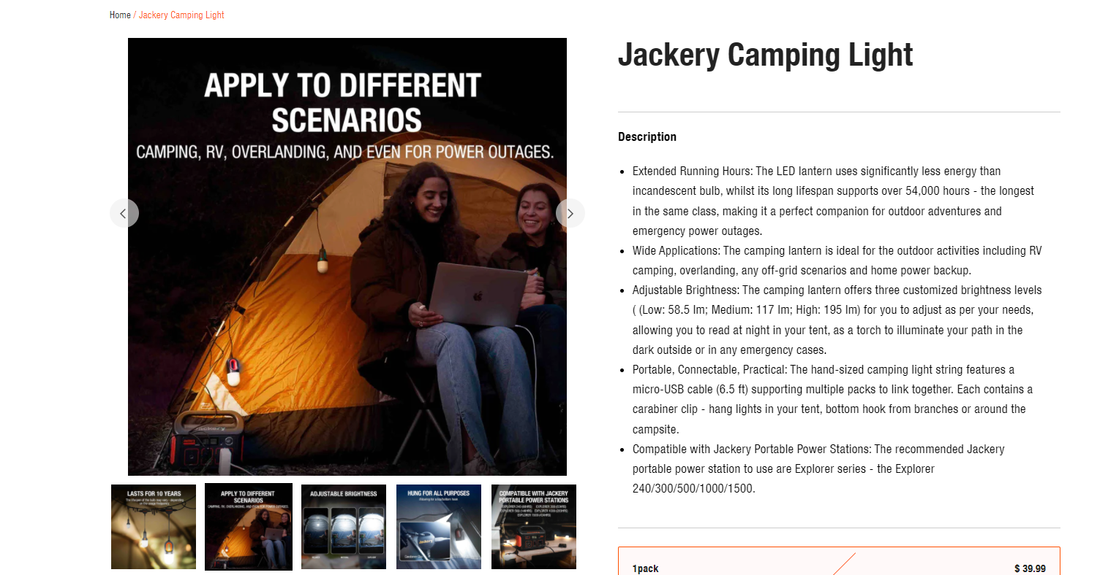
 |  | 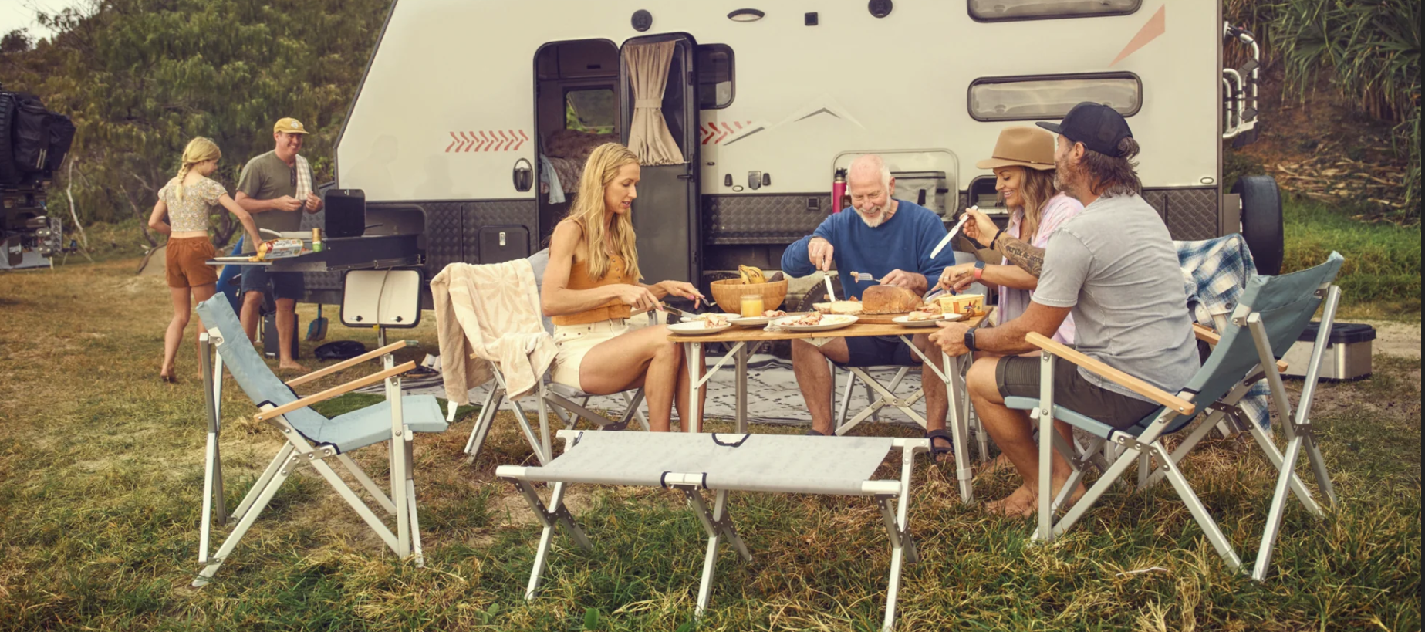

5.0运营策略
主题 | 内容 | 内容分析 | 策略总结
链接结构 | 变体数量 | 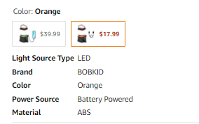 链接有2个变体 | 基础款，引流款，利润款。
 | 变体主题 | 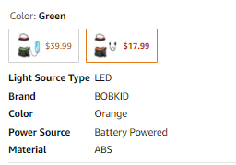 颜色主题，绿色和橘红色。 | 多变体的几点核心： 1，用户能快速了解变体之间差异，展示形式和标签化很重要 2，用户能快速了解变体的主题，首图和变体关键词很重要 3，用户能快速了解变体的产品清单，首图的展示内容很重要
 | 变体产品结构 |  | 变体的选择没有太大的讲究，就是简单的同款不同色，成本价是一样的，但是定价不一致，想法是一个盈利，一个引流。
 | 变体流量结构 |  | 流量结构属性： 1，每个变体的关键词流量来源都不同，变体之间的流量差异化大，不存在坑位竞争，但是绿色的1.20号上架，流量少的可怜，绿色的没有做什么推广 。 2，关键词流量来源和标题核心词定位一致，根据词频统计，把高频的词给嵌插到Lisitng里面，对后续流量的增长有帮助。 3，功能性且属性比较多的产品，关联流量很复杂，所以前期需要做好关键词调研和关联流量调研。 4，搜索-关联-类目-活动流量入口应该提前布局好，打造产品的时候，做好流量增长，不应该只看重片面的一些流量。 5，产品推广需要有节奏（订单，流量增长要同步并且保持稳定性），这个卖家的流量结构明显有问题，而且目前是几乎断广告状态。
 |  | 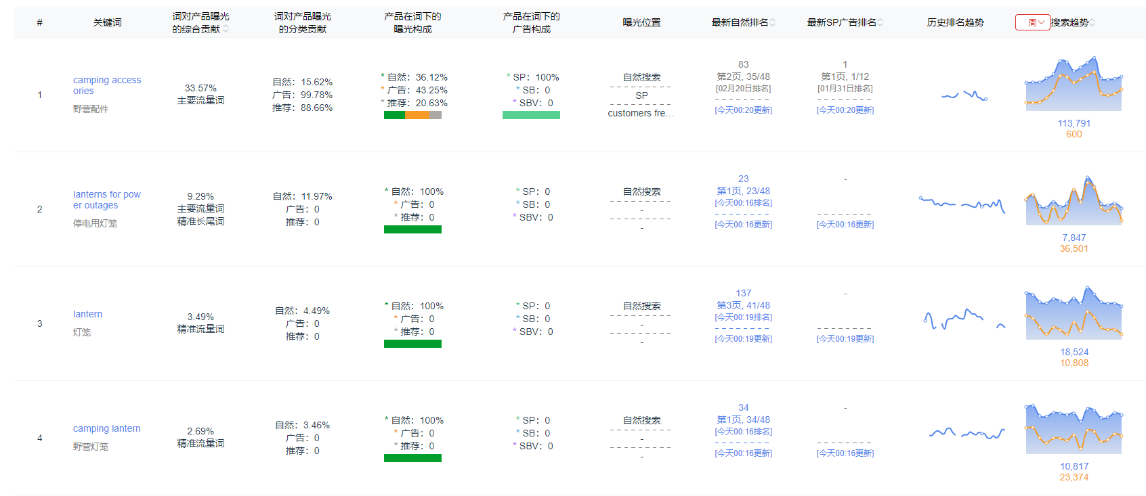
 |  | 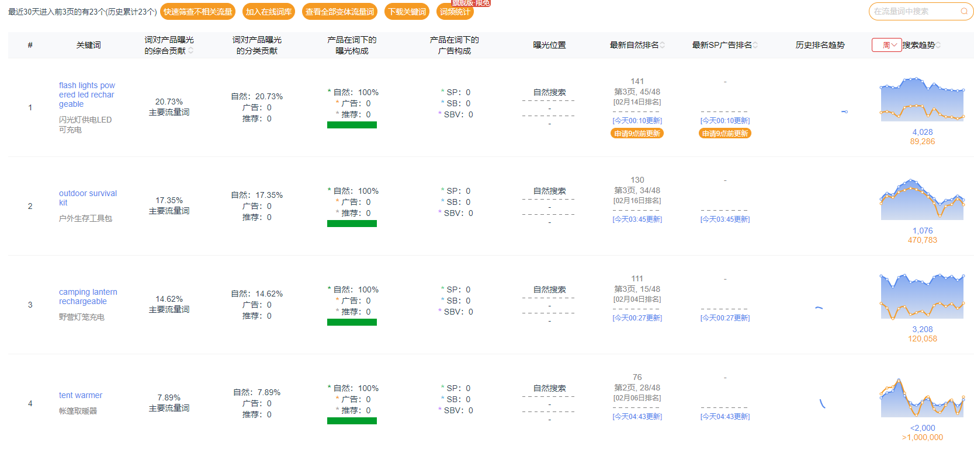
店铺结构 | 链接数量 | 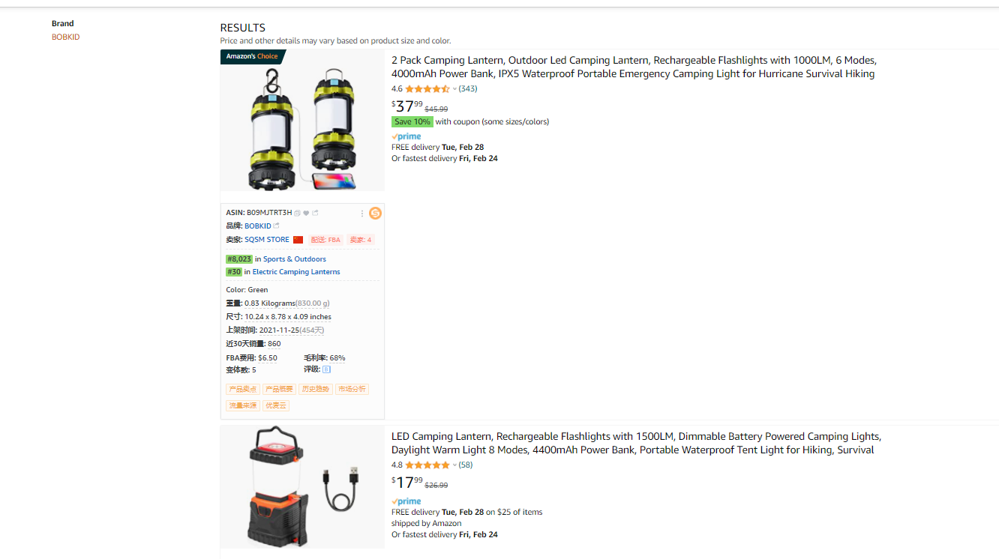 | 店铺链接分析总结： 1，店铺的链接数量只有2个，2个链接都是多变体链接 2，变体的形式都是颜色变体 3，店铺的产品都是野营灯，店铺的产品比较垂直 4，产品的流量结构都是基于不同产品属性的关键词（防水，可充电，便携，手电筒等等）
 | 产品布局

 | 供应链深度 | 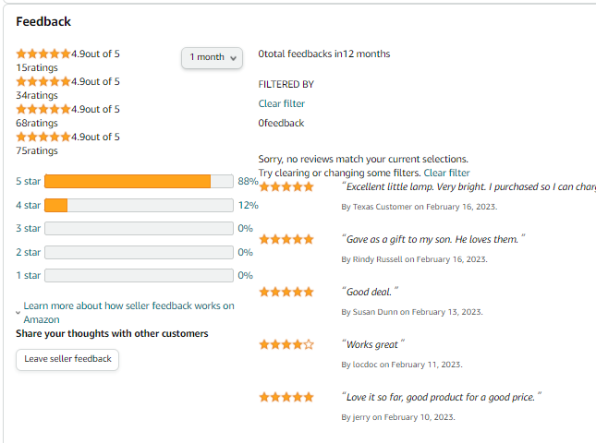 | 店铺的整体月度销量在1300左右，GMV在4.3万美金左右，虽然产品比较垂直，供应链集中，但是整体的销售规模并不大。结合利润情况，这种功能性且多属性的产品对供应链的要求相对较高。
 | 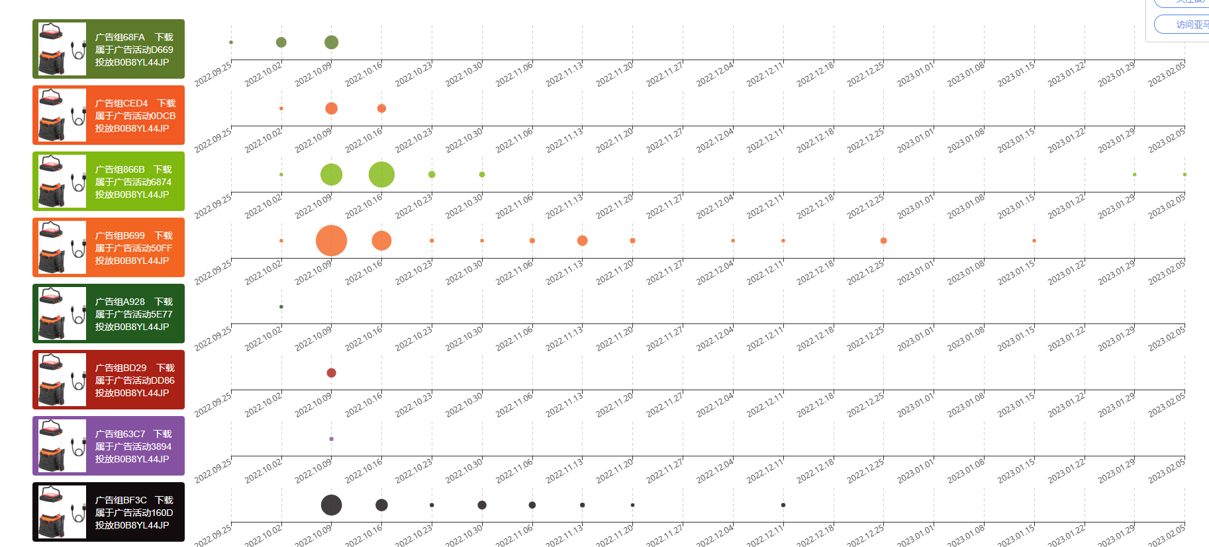 运营成熟度 |  | 通过留评率分析，整体比列在12.5%左右，留评率相对比较高，但是结合Keepa曲线，认为控评比例很少，属于正常销售回评，可以分析得到，该产品在review资源上不依赖。
 |  |  | 评论分布中，TOP REVIEWER和vine评论很少，99%的都是正常VP评论，review上的投入小。
 |  | 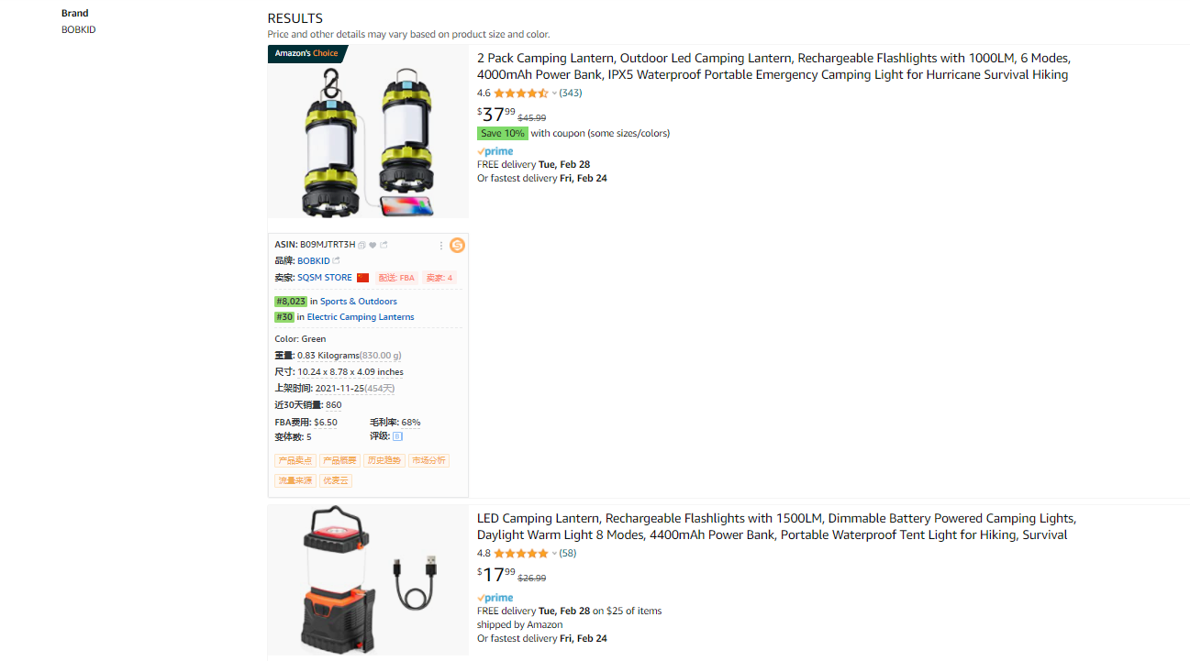 | 店铺的产品定位，流量定位，都比较统一。垂直类的卖家，后续产品打造相对简单很多。
 |  | 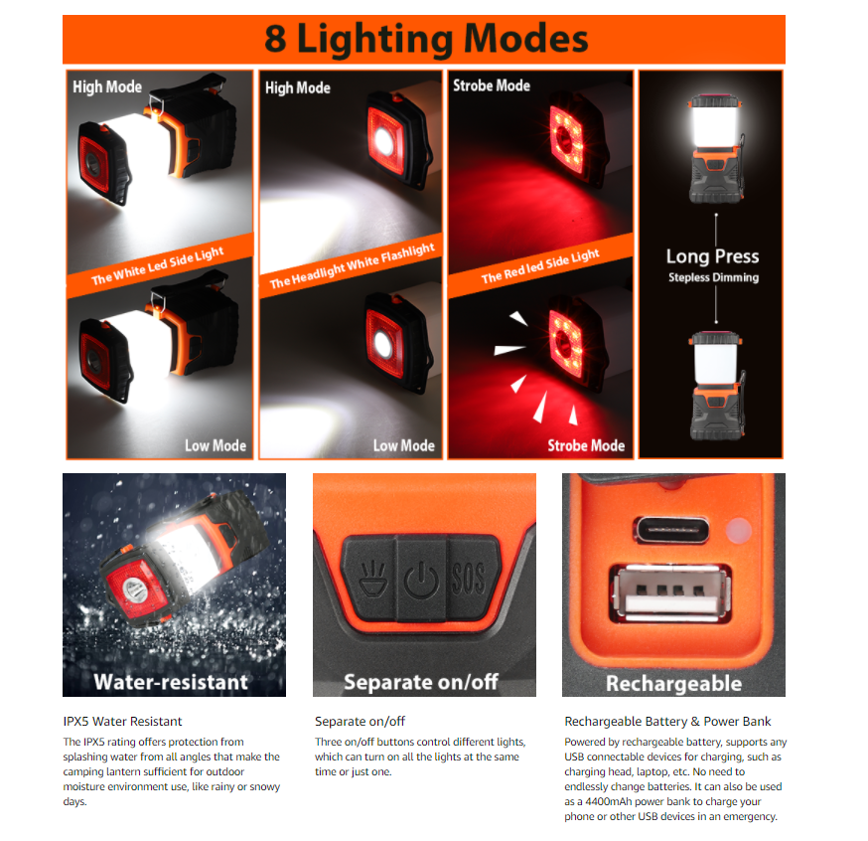 | 产品A+的布局还算可以，把主图和五行缺的点进行了补充说明，突出自己的卖点。
 |  |  | 广告投放上，前期还行，后续一点点的没有投放了，属于没有明确的销售计划，没有明确的打造计划，没有明确的推广计划。很混乱的开一堆广告。BSR排名在波动中很难维持到稳定的状态。
 |  | 运营成熟度总结： 1，对产品的理解，流量的理解和运营操作是有问题的 2，店铺的产品是垂直细分，对受众人群的定位清晰，变体架构策略明确，开发也是专业的 3，可以优化的空间有推广策略，价格策略，运营策略，基于Listing，可以进行video板块的布局，POST的布局，品牌营销等板块的布局。
市占率 | 关键词坑位 | 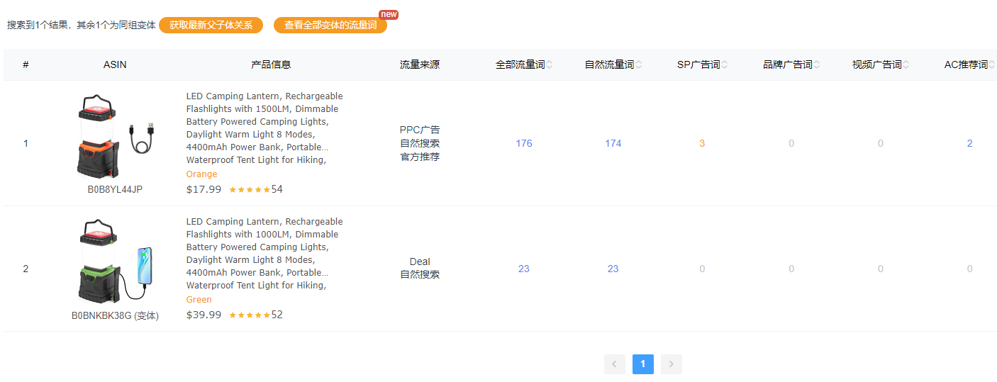 | 链接整体的关键词入口规模比较小，自然关键词入口规模也小，广告整体的投放也不多（到现在几乎是关闭广告的状态），关键词的自然排序都比较靠后，流量都相对分散在多个关键词，热搜词的排名相对靠后，基本上都是长尾流量和关联流量做转化，偏蓝海策略。
 | 链接销售规模 |  | 整体链接的月度销量在400左右，而且主要集中在一个变体，绿色的链接销量很低，销售规模中低等。
 | 账号布局结构 | 根据品牌搜索，目前店铺布局只有1个，没有设置品牌旗舰店装修，根据供货商的信息，找到了一个吻合度很高的品牌，但是整体布局还比较单一，销售规模底下。 | 品牌化的元素整体偏少，在店铺布局和链接布局还有很大的提升空间，蓝海属性产品对于品牌营销的增长需求大，官网和SNS渠道的优化也可以考虑布局。
 | 历史上架时间 | 整体链接的上架时间是2021年11月份以后，品牌注册的时间也是2019年1月份（做了品牌转让），店铺也是新店铺，整体的成长进度还不错 | 产品布局，推广策略，运营策略，都有很大的问题，需要改进。

6.0推广策略
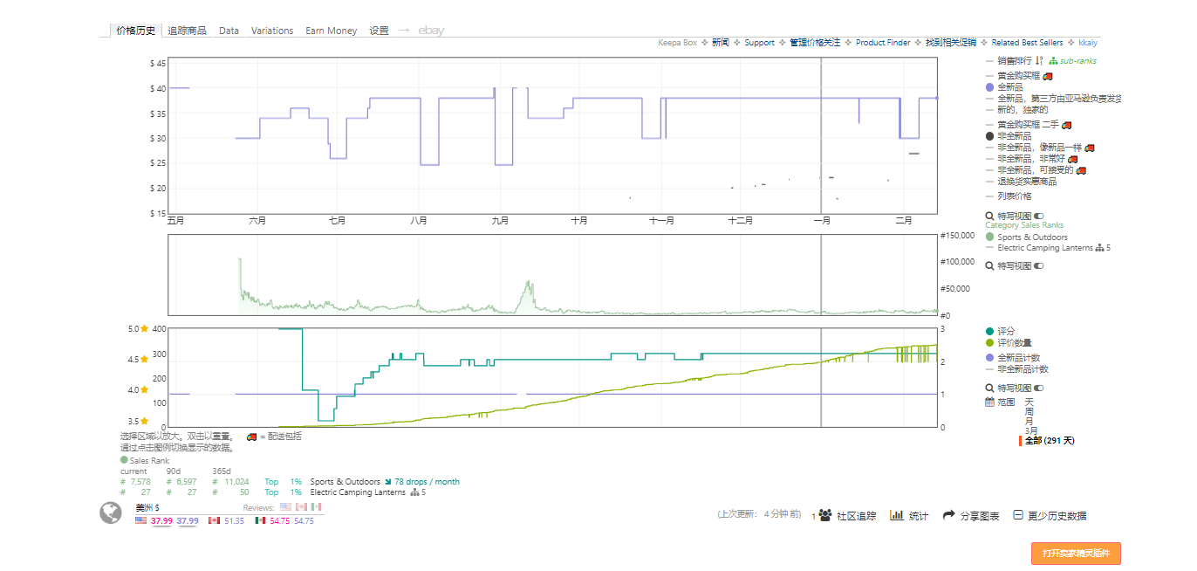
竞品前三月排名与销量
2022-09-29 | https://www.amazon.com/Rechargeable-Flashlights-Dimmable-Daylight-Waterproof/dp/B0B8YL44JP/ref=zg_bsnr_21222469011_sccl_2/145-5061427-2843113?th=1 | 首月 |  |  |  |  |  |  |  |  |  |  |  |  |  |  |  |  |  |  |  |  |  |  |  |  |  |  |  |  |  | 第二月 |  |  |  | 第三月 |  |  |  | keepa截图
B0B8YL44JP | 时间 | 第1天 | 第2天 | 第3天 | 第4天 | 第5天 | 第6天 | 第7天 | 第8天 | 第9天 | 第10天 | 第11天 | 第12天 | 第13天 | 第14天 | 第15天 | 第16天 | 第17天 | 第18天 | 第19天 | 第20天 | 第21天 | 第22天 | 第23天 | 第24天 | 第25天 | 第26天 | 第27天 | 第28天 | 第29天 | 第30天 | 第一周 | 第二周 | 第三周 | 第四周 | 第五周 | 第六周 | 第七周 | 第八周
 | 排名 | 216478 | 230619 | 71777 | 68457 | 38827 | 17233 | 20155 | 20169 | 26094 | 28784 | 19132 | 22511 | 24093 | 18249 | 20248 | 19106 | 15414 | 23268 | 12133 | 13670 | 12736 | 14271 | 15491 | 15694 | 12138 | 13900 | 16061 | 14271 | 13575 | 15893 | 22537 | 9970 | 8350 | 11947 | 18803 | 24147 | 24309 | 20606
 | 备注
 | 平均日销量 | 1 | 1 | 2 | 2 | 5 | 22 | 20 | 20 | 14 | 12 | 22 | 18 | 17 | 22 | 20 | 21 | 25 | 18 | 30 | 28 | 29 | 29 | 27 | 27 | 30 | 29 | 25 | 26 | 27 | 25 | 18 | 35 | 38 | 29 | 22 | 18 | 18 | 20
 | 价格 | 19.99 | 15.99 | 17.99 | 17.99 | 14.99 | 15.49 | 15.99 | 16.49 | 19.99 | 16.99 | 17.49 | 17.99 | 18.73 | 19.99 | 19.99 | 19.99 | 19.99 | 19.99 | 19.99 | 19.99 | 19.99 | 19.99 | 19.99 | 19.99 | 19.99 | 19.99 | 19.99 | 19.99 | 19.99 | 19.99 | 19.99 | 19.99 | 15.18 | 22.99 | 23.99 | 24.99 | 26.99 | 26.99
 | 评论数 | 0 | 0 | 0 | 0 | 0 | 0 | 0 | 0 | 0 | 0 | 0 | 0 | 0 | 0 | 0 | 0 | 0 | 0 | 1 | 1 | 1 | 1 | 1 | 1 | 1 | 1 | 3 | 3 | 3 | 3 | 5 | 7 | 9 | 11 | 17 | 20 | 23 | 26
 | 综合评分 | 0 | 0 | 0 | 0 | 0 | 0 | 0 | 0 | 0 | 0 | 0 | 0 | 0 | 0 | 0 | 0 | 0 | 0 | 5 | 5 | 5 | 5 | 5 | 5 | 5 | 5 | 5 | 5 | 5 | 5 | 4.7 | 4.8 | 4.9 | 4.9 | 4.9 | 4.9 | 4.9 | 4.9
 | 分析 | 销售计划执行的很差，上评速度很慢，价格策略目的性不强，前期打造流程问题很大，后续结合SIF看流量结构。

